2021_10_data
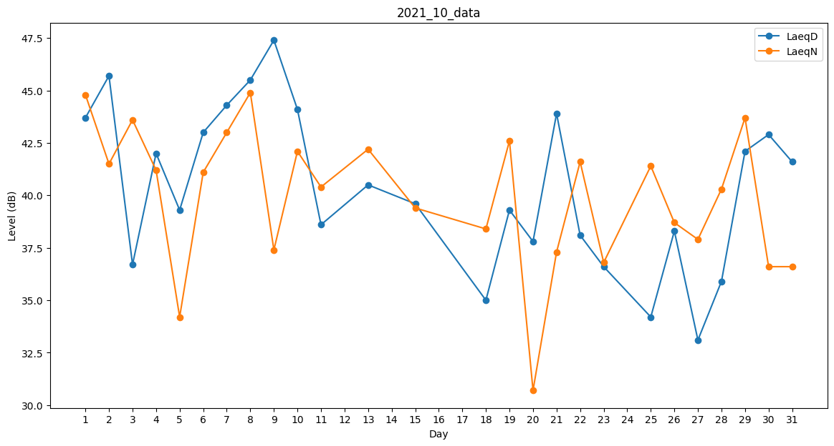
Day | LaeqD | LaeqN
1 | 43.7 | 44.8
2 | 45.7 | 41.5
3 | 36.7 | 43.6
4 | 42 | 41.2
5 | 39.3 | 34.2
6 | 43 | 41.1
7 | 44.3 | 43
8 | 45.5 | 44.9
9 | 47.4 | 37.4
10 | 44.1 | 42.1
11 | 38.6 | 40.4
12 | 39.5 | 0
13 | 40.5 | 42.2
14 | 37.8 | 0
15 | 39.6 | 39.4
16 | 0 | 0
17 | 0 | 38.8
18 | 35 | 38.4
19 | 39.3 | 42.6
20 | 37.8 | 30.7
21 | 43.9 | 37.3
22 | 38.1 | 41.6
23 | 36.6 | 36.8
24 | 35.4 | 0
25 | 34.2 | 41.4
26 | 38.3 | 38.7
27 | 33.1 | 37.9
28 | 35.9 | 40.3
29 | 42.1 | 43.7
30 | 42.9 | 36.6
31 | 41.6 | 36.6

